Sayfa2
Numune Adı | TAS(mmol/L) | TOS (µmol/L) | OSI | ARES(umol/l)
Münire Bozbağ | 3.07 | 6.07 | 0.198 | 618 | Bu çalışmada "Relassay" marka kitler kullanılmıştır.
Gülhanım Döğer | 2.76 | 20.87 | 0.756 | 628 | Kullanılan cihaz: Mindray marka BS400 model tam otomatik biyokimya cihazı
Mehmet Ali Gümüş | 3.07 | 7.53 | 0.245 | 610 | TAS: Total Antioxidant Status
Sultan Akbal | 3.16 | 11.57 | 0.366 | 620 | TOS: Total Oxidant Status
Güllü Öztürk | 3.19 | 10.35 | 0.324 | 622 | OSI: Oxidative Stress Index
Remzi Yönder | 2.62 | 12.93 | 0.494 | 498 | ARES: Arylesterase
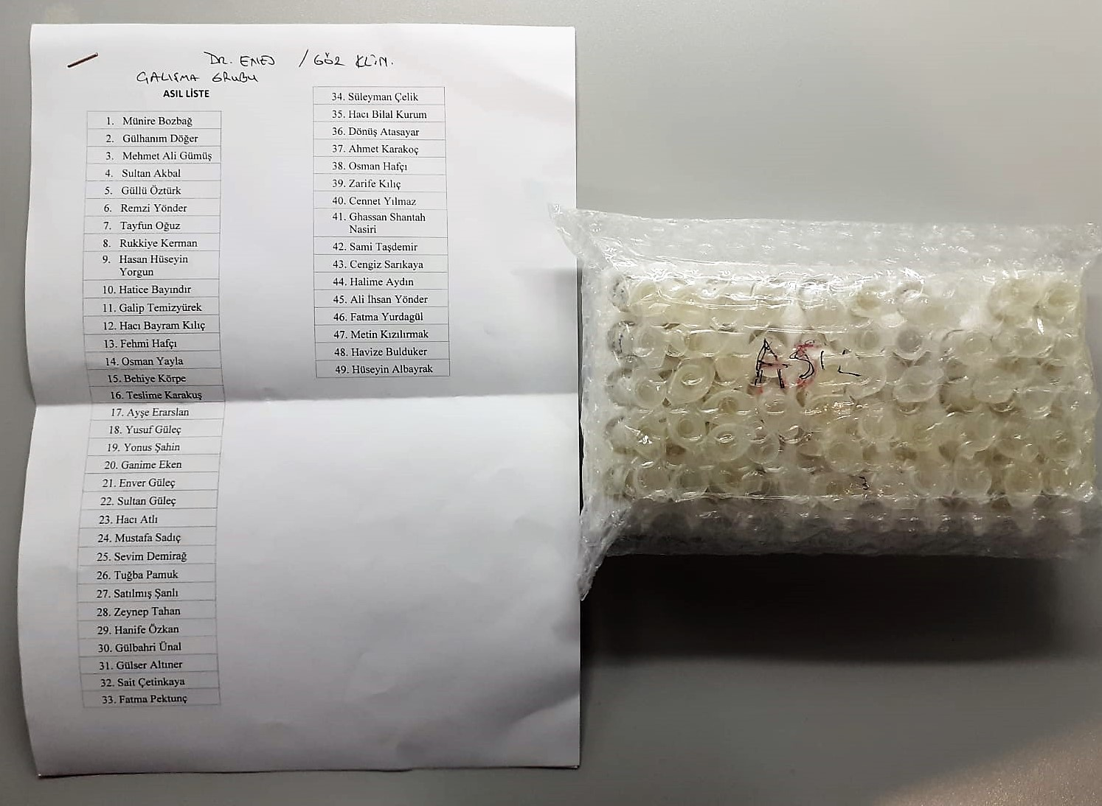
Tayfun Oğuz | 2.11 | 11.65 | 0.552 | 578
Rukkiye Kerman | 3.19 | 13.27 | 0.416 | 624
Hasan Hüseyin Yorgun | 1.57 | 8.93 | 0.569 | 620
Hatice Bayındır | 3.14 | 11.25 | 0.358 | 618
Galip Temizyürek | 3.1 | 13.1 | 0.423 | 622
Hacı Bayram Kılıç | 2.52 | 11.92 | 0.473 | 454
Fehmi Hafçı | 2.86 | 14.5 | 0.507 | 622
Osman Yayla | 1.7 | 10 | 0.588 | 594
Behiye Körpe | 2.4 | 11.7 | 0.488 | 620
Teslime Karakuş | 3.19 | 13.12 | 0.411 | 614
Ayşe Erarslan | 2.27 | 12.93 | 0.570 | 618
Yusuf Güleç | 2.85 | 13.48 | 0.473 | 628
Yonus Şahin | 2.21 | 9.73 | 0.440 | 612
Ganime Eken | 2.77 | 12.41 | 0.448 | 614
Enver Güleç | 2.87 | 8.07 | 0.281 | 604
Sultan Güleç | 2.23 | 7.79 | 0.349 | 626
Hacı Atlı | 3.17 | 9.79 | 0.309 | 622
Mustafa Sadıç | 2.67 | 13.91 | 0.521 | 582
Sevim Demirağ | 1.63 | 5.18 | 0.318 | 622
Tuğba Pamuk | 2.88 | 10.1 | 0.351 | 634
Satılmış Şanlı | 2.6 | 16.24 | 0.625 | 580
Zeynep Tahan | 2.19 | 7.54 | 0.344 | 618
Hanife Özkan | 3.2 | 14.05 | 0.439 | 626
Gülbahri Ünal | 3.13 | 10.68 | 0.341 | 604
Gülser Altıner | 3.19 | 11.88 | 0.372 | 640
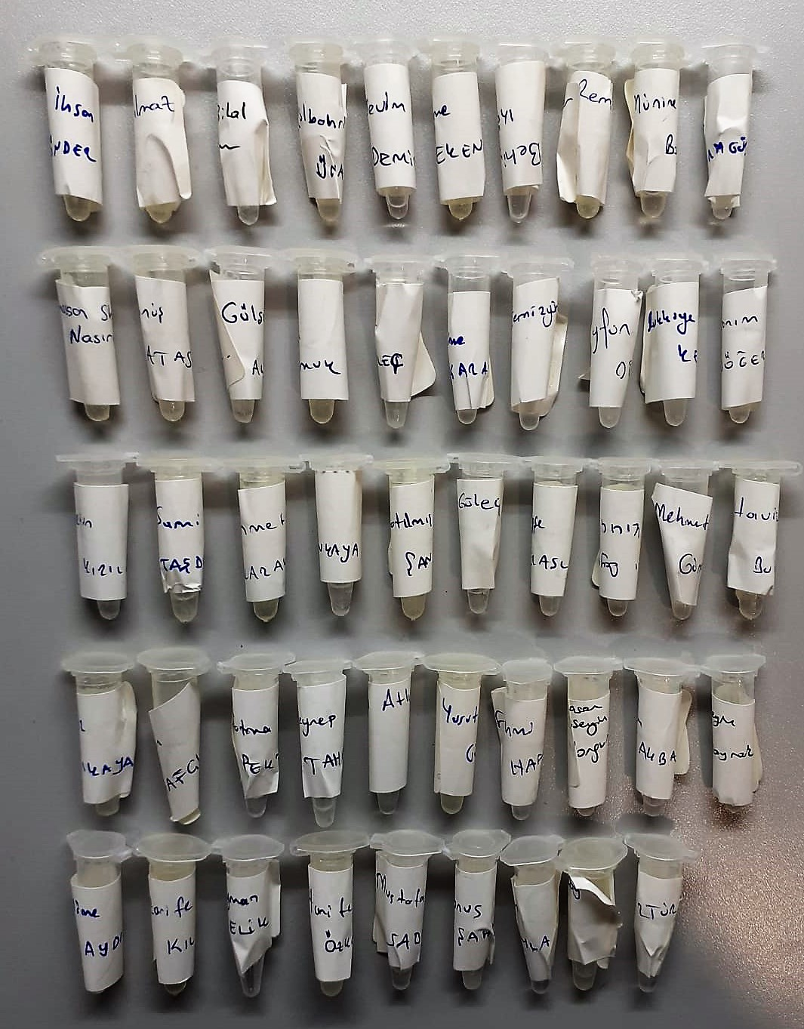
Sait Çetinkaya | 2.49 | 10.8 | 0.434 | 622
Fatma Pektunç | 2.56 | 12.3 | 0.480 | 628
Süleyman Çelik | 2.7 | 8.71 | 0.323 | 614
Hacı Bilal Kurum | 2.58 | 9.53 | 0.369 | 632
Dönüş Atasayar | 2.91 | 6.14 | 0.211 | 598
Ahmet Karakoç | 3.07 | 8.92 | 0.291 | 616
Osman Hafçı | 2.35 | 6.72 | 0.286 | 612
Zarife Kılıç | 3.03 | 7.81 | 0.258 | 622
Cennet Yılmaz | 2.66 | 12.4 | 0.466 | 622
Ghassan Shantah Nasiri | 2.91 | 13.8 | 0.474 | 612
Sami Taşdemir | 3.18 | 9.74 | 0.306 | 566
Cengiz Sarıkaya | 2.4 | 7.02 | 0.293 | 620
Halime Aydın | 1.38 | 7.11 | 0.515 | 620
Ali İhsan Yönder | 2.38 | 8.01 | 0.337 | 638
Fatma Yurdagül | 1.68 | 7.17 | 0.427 | 638
Metin Kızılırmak | 3.05 | 12.09 | 0.396 | 636
Havize Bulduker | 2.66 | 9.18 | 0.345 | 640
Hüseyin Albayrak | 2.42 | 10.9 | 0.450 | 638

